Sheet1
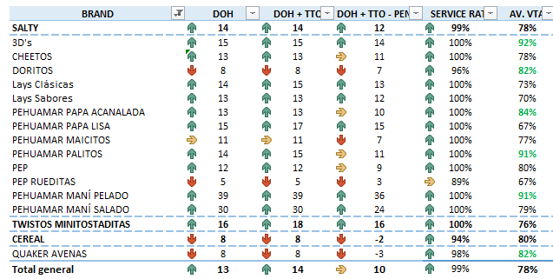
Familia | 7-jun | 8-jun | 9-jun | 12-jun | 13-jun | 14-jun | 15-jun | 16-jun | 21-jun | 22-jun | 23-jun | 26-jun
Lay's | 13 | 16 | 16 | 17 | 15 | 15 | 15 | 15 | 14 | 13 | 13 | 15
Papa Pehua | 10 | 13 | 12 | 11 | 12 | 12 | 13 | 13 | 15 | 14 | 14 | 15
Tortilla | 6 | 7 | 6 | 8 | 8 | 8 | 7 | 6 | 8 | 8 | 8 | 9
Maicitos | 14 | 19 | 17 | 16 | 15 | 14 | 13 | 13 | 13 | 11 | 10 | 11
Cheetos | 16 | 17 | 17 | 16 | 16 | 16 | 17 | 15 | 13 | 14 | 14 | 13
Twistos | 12 | 18 | 9 | 14 | 14 | 15 | 13 | 14 | 14 | 15 | 16 | 18
3D's | 9 | 9 | 12 | 13 | 12 | 10 | 10 | 12 | 11 | 12 | 14 | 15
Palito | 16 | 20 | 17 | 16 | 15 | 15 | 15 | 15 | 14 | 13 | 13 | 15
Pep Común | 16 | 16 | 15 | 13 | 13 | 20 | 18 | 17 | 15 | 14 | 13 | 12
Rueditas | 8 | 2 | 10 | 12 | 11 | 10 | 8 | 8 | 9 | 8 | 6 | 5

